Links
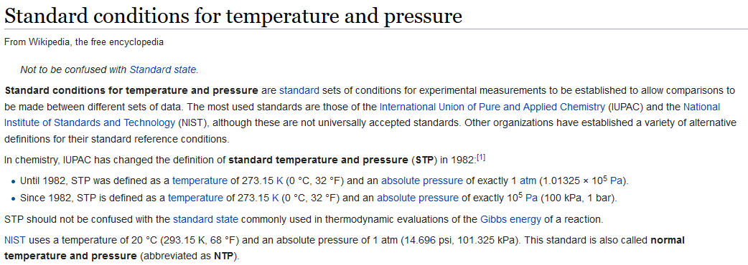
# | Link
1 | https://en.wikipedia.org/wiki/Standard_conditions_for_temperature_and_pressure
2

